상품제안서
[플레이고] P154 휴대용 블루투스 무선 에코 마이크 1P | 상품코드: F31606

 |  |  |  |  |  |  | 02-412-0044 | www.easy1.co.kr
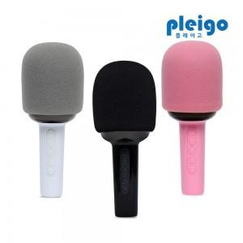

【상세/제작정보】 | <p>1박스 입수수량 20개</p><p>칼라인쇄</p><p>50개 이상 주문시, 개당 400원</p><p>50개 미만 주문시, 통합 6만원</p><p>&nbsp;</p><p>1박스 택배비 : 4000원​&nbsp;</p>

【인쇄/포장옵션】 | 레이저, 풀칼라 / 포장지포장

【공급단가】 | 수량 | 50~ | 100~ | 500~ | 1,000~ | 2,000~
*VAT별도 | 단가 | 12,240원 | 12,030원 | 11,730원 | 11,520원 | 11,220원

【상품 URL】 | http://www.easy1.co.kr/src/goods_detail.php?gdno=31606

